Hoja1
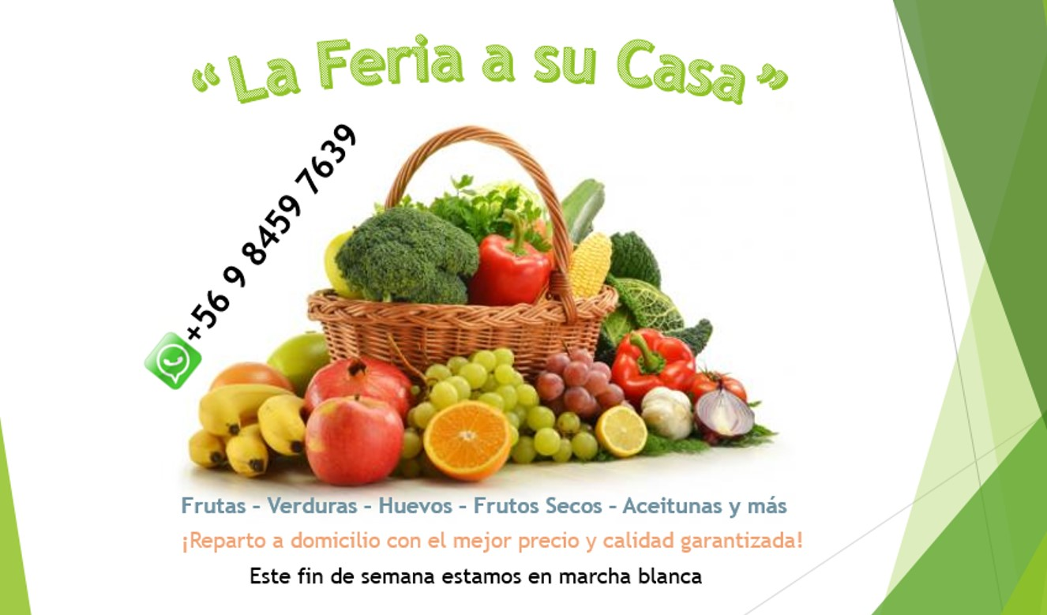
VERDURAS
Acelga | u | $1,000
Ajo | u | 3 por $1.000
Ajo chileno | u | 2 por $1.000
Apio | u | $1,000
Berenjenas | u | $500
Betarraga (5 u) | pqte. | $1,000
Brocoli | u | $1,000
Cebolla blanca | u | $250
Cebolla morada | u | 3 por $1.000
Cebollín | pqte. | $700
Choclo americano | u | $200
Choclo humero | u | $400
Cilantro | pqte. | $500
Coliflor | u | $1,500
Espinaca | kg | $2,000
Habas (400 grs app) | pqte. | $1,000 | Nombre
Lechuga Costina | u | $750 | Dirección
Lechuga Escarola | u | $750 | Celular
Lechuga Española | u | $500
Lechuga Morada | u | 3 por $1.000
Paltas Hass premium | kg | $5,000
Paltas Hass Nueva | kg | $4,200
Papa | kg | 3 por $2.000
Pepino | u | $500
Perejil | pqte. | $500
Pimentón amarillo | u | $600
Pimentón rojo | u | $600
Pimentón verde | u | $600
Porotos granados | kg | $1,500
Porotos verde | kg | $1,500
Repollo blanco | u | $1,800
Repollo morado | u | $1,200
Rúcula | pqte. | $1,000
Tomates | kg | $1,200
Verduras surtidas | pqte. | $500
Zanahoria | kg | $700
Zapallo camote | 700 grs app | $500
FRUTAS
Clementina | kg | $1,400
Frutillas | kg | $2,500
Limones | kg | $1,000
Manzana Fuji | kg | $1,200
Manzana Verde | kg | $1,200
Naranja de jugo | kg | $1,500
Pepino | kg | $1,200
Pera de agua | kg | $1,200
Piña | u | $1,800
Plátanos | kg | $1,200
Tunas | kg | $2,400
Uva Blanca | kg | $1,500
Uva Rosada | kg | $2,000
OTROS
Jengibre | kg | $2,500

